使い方
■はじめに
本シートは、森林吸収系J-クレジットについて関心を持った事業者・団体がおおよその森林吸収系J-クレジットのクレジット創出量やクレジット創出にかかる費用、クレジット販売による収益を
簡易的に把握するためのツールです。
本シートは、クレジット制度の森林分野の方法論のうち、森林経営活動（FO₋001）に則しています。
本シートに1990年以降に施業履歴がある森林を対象とした樹種別の森林面積・樹種（スギ・ヒノキのみ）・林齢等の情報を入力することで、
クレジット創出量やクレジット創出に係る費用の概算、クレジット販売による収益の概算を算定することが可能です。

■本シートを使う前に準備するもの
本シートを活用するヒント 以下のデータをご準備いただければ、クレジット創出量や収益を最小限の入力項目で大まかに把握可能です ・1990年以降に施業した森林面積 ※スギ・ヒノキ別
・1990年以降に施業した森林の林齢 ※スギ・ヒノキ別
 | クレジット創出量・収益の把握に関するニーズ | ご自身で準備していただくデータ項目 | データの出所
 | A）おおよそのクレジット創出量や収益を取り急ぎ把握したい | 樹種別森林面積 | 森林簿等
 |  | 樹種 | 森林簿等
 |  | 林齢 | 森林簿等
 | B）クレジット創出量や収益をある程度正確に把握したい | 林班 | 森林簿等
 |  | 準林班 | 森林簿等
 |  | 小班 | 森林簿等
 |  | 枝番 | 森林簿等
 |  | 地位 | 森林簿等
 |  | 施業予定年/保護予定年 | 森林経営計画等
 |  | 施業種 | 森林経営計画等

■使い方
1. 【入力】吸収量・排出量算定シートを入力する
 | ①「【入力】吸収量・排出量算定シート」上部にある認証対象期間をプルダウンで8年または16年を選択する

こちらを入力

 | ②「【入力】吸収量・排出量算定シート」上部にある「認証対象期間開始年」に西暦で数値を入力する

こちらを入力

 | ③-A) おおよそのクレジット創出量や収益を取り急ぎ把握したい場合は、樹種別森林面積（数値、単位：ha）・樹種・林齢（数値）を入力する
 | なお、樹種についてはプルダウンからスギかヒノキを選択する

こちらを入力

プルダウンから選択

 | ③-B) クレジット創出量や収益をある程度正確に把握したい場合は、以下を入力ください

 |  |  |  | 施業種

こちらを入力

 | 林班・準林班・小班・枝番については森林簿等から必要情報を入力します。※森林簿からコピー＆ペーストすることも可能
 | 地位については、森林経営計画等を見ながら地位Ⅰから地位Ⅲのうち、適切なものを入力ください。
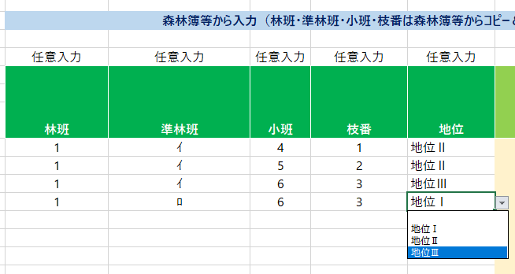

こちらを入力

森林簿等からコピー＆ペースト可能

プルダウンから選択

 | 続いて、樹種別森林面積（数値、単位：ha）・樹種・林齢（数値）を入力します。
 | 樹種についてはプルダウンからスギかヒノキを選択します。

こちらを入力

プルダウンから選択

 | その次に、施業予定年/保護予定年、主伐予定時期を西暦（数値）で入力します。
 | 施業種・保護についてはプルダウンから適切なものを選択します。

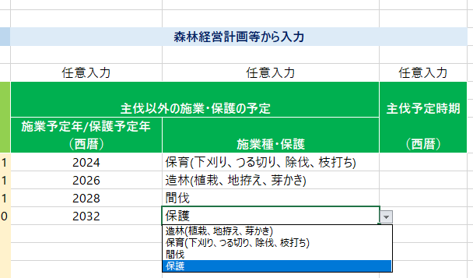

こちらを入力

プルダウンから選択

2. 【入力】クレジット創出コスト算定シートを入力する
 | ①「【入力】クレジット創出コスト算定シート」下部にあるモニタリング費用の表上部に「モニタリング回数」という欄があります。
 | 初期設定ではモニタリング回数「1回」となっていますが、本シートではクレジット認証を受けたい回数に応じて、モニタリング回数を設定することが可能です。
 | ＊クレジットは年度単位で算定することになりますので、ご留意ください。

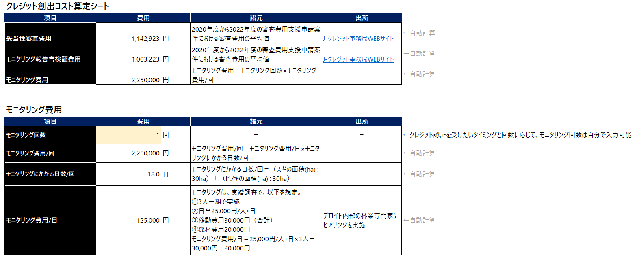

こちらを入力

3. 【入力】サマリシートを入力する
 | 初期設定ではクレジット販売価格を10,000円/t-CO2としていますが、任意の数値を入力可能です。

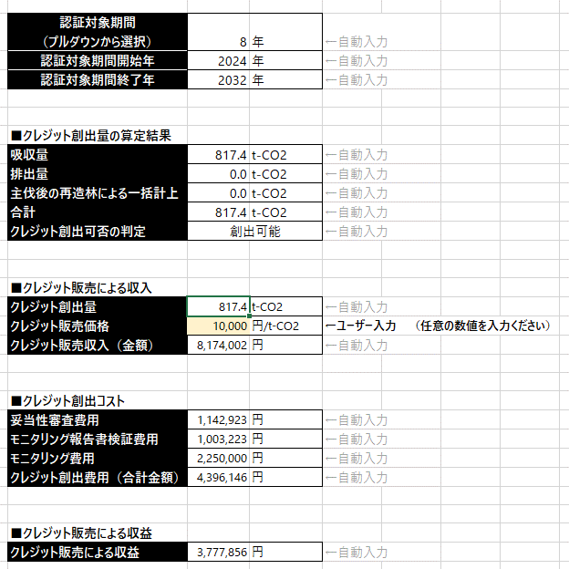

【入力】吸収量・排出量算定シートの算定結果 [（吸収量）ー（排出量）＋（主伐後の再造林による一括計上）]

【入力】吸収量・排出量算定シートの算定結果＞0の場合は、「創出可能」、 【入力】吸収量・排出量算定シートの算定結果≦0の場合、「創出不可」と表示 ※Jークレジットでは、クレジット認証対象期間中のクレジット創出量＞0でなければ、プロジェクト登録できない

クレジット創出量≦0の場合は、クレジット創出量が「0」と表示される
[クレジット創出量算定結果の合計（クレジット創出量）×クレジット販売価格]の計算結果が表示される
クレジット創出量≦0の場合は、クレジット販売収入（金額）は0と表示される

【入力】クレジット創出コスト算定シートの算定結果

[クレジット販売収入（金額）]ー[クレジット創出費用（合計金額）]の計算結果

■留意点
本シートでは、森林吸収系J-クレジットのクレジット創出量やクレジット創出にかかる費用、クレジット販売による収益を簡便に算定してもらうことを最優先としています。
そのため、以下の点にご留意ください。
①Jークレジットでクレジット算定対象としている林種をすべて網羅しているわけではない
②樹種・面積・林齢のみ入力された場合は、一部クレジット算定対象外を含め算定される

本シートとJークレジット申請用紙での相違点
 |  | 凡例 〇：J-クレジット制度と同様に算定可能 △：J-クレジット制度と一部算定対象が重複する
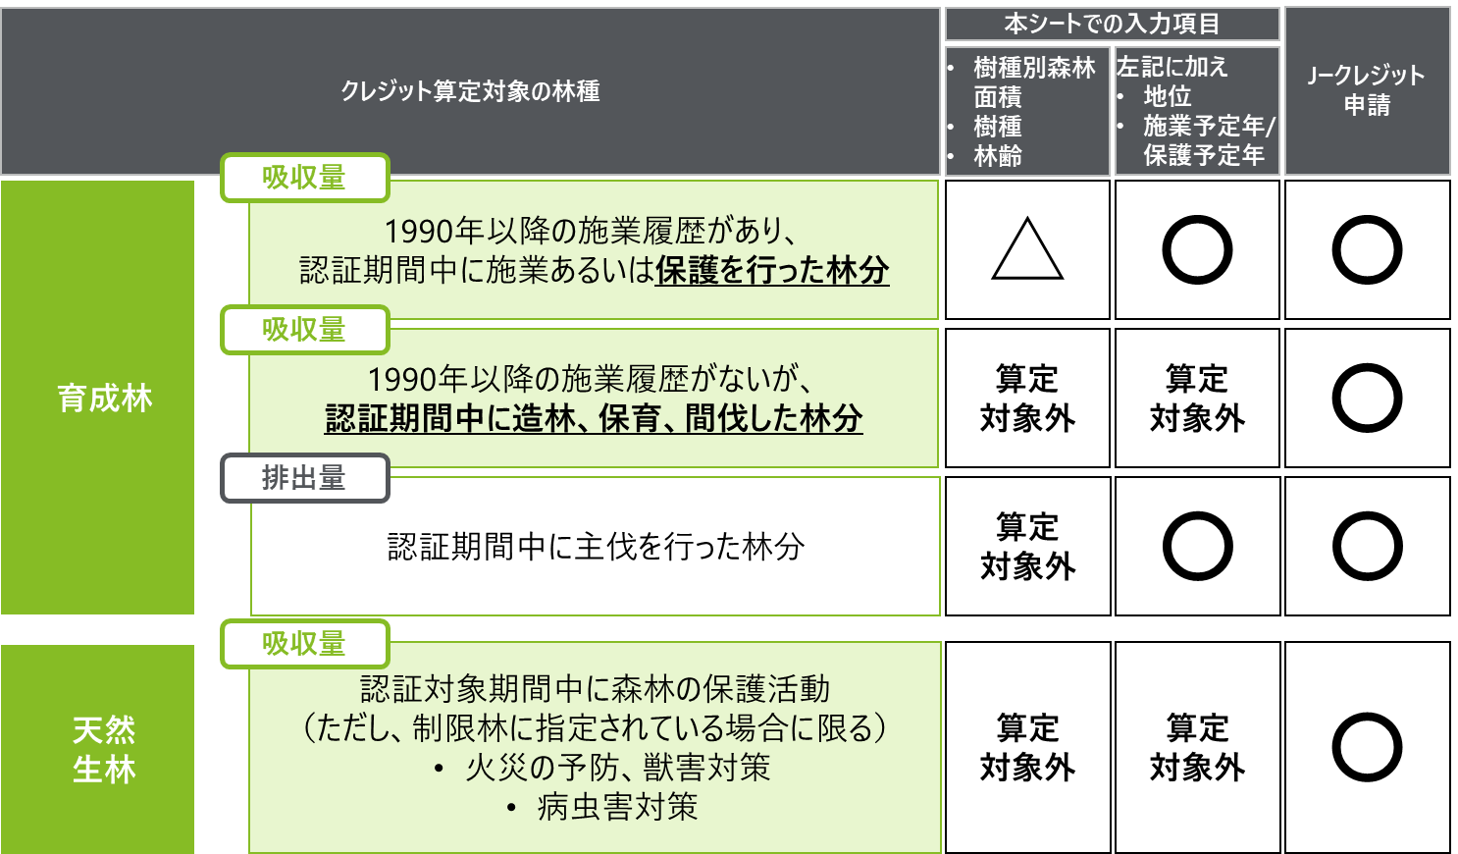

上記の他に、Jークレジットの申請では、森林の施業を実施した森林における伐採木材の炭素固定に係る吸収量（永続的とみなされる期間利用されるもの）も、算定対象となります。

より精緻に算定を希望される場合は、Jークレジットの申請用紙をご利用ください。
（Jークレジットの申請用紙）
https://japancredit.go.jp/pdf/application/hokoku_shinrin.xlsx

【入力】クレジット創出コスト算定シート
クレジット創出コスト算定シート
項目 | 費用 |  | 諸元 | 出所
妥当性審査費用 | 1,142,923 | 円 | 2020年度から2022年度の審査費用支援申請案件における審査費用の平均値 | J-クレジット事務局WEBサイト | ←自動計算
モニタリング報告書検証費用 | 3,009,669 | 円 | 2020年度から2022年度の審査費用支援申請案件における審査費用の平均値 | J-クレジット事務局WEBサイト | ←自動計算
モニタリング費用 | 375,000 | 円 | モニタリング費用＝モニタリング回数×モニタリング費用/回 | ー | ←自動計算

モニタリング費用
項目 | 費用 |  | 諸元 | 出所
モニタリング回数 | 3 | 回 | ー | ー | ←クレジット認証を受けたいタイミングと回数に応じて、モニタリング回数は自分で入力可能
モニタリング費用/回 | 125,000 | 円 | モニタリング費用/回＝モニタリング費用/日×モニタリングにかかる日数/回 | ー | ←自動計算
モニタリングにかかる日数/回 | 1.0 | 日 | モニタリングにかかる日数/回＝（スギの面積(ha)÷30ha）＋（ヒノキの面積(ha)÷30ha） | ー | ←自動計算
モニタリング費用/日 | 125,000 | 円 | モニタリングは、実踏調査で、以下を想定。 ①3人一組で実施 ②日当25,000円/人・日 ③移動費用30,000円（合計） ④機材費用20,000円 【計算式】 モニタリング費用/日＝25,000円/人・日×3人＋30,000円＋20,000円 | デロイト内部の林業専門家にヒアリングを実施 | ←自動計算

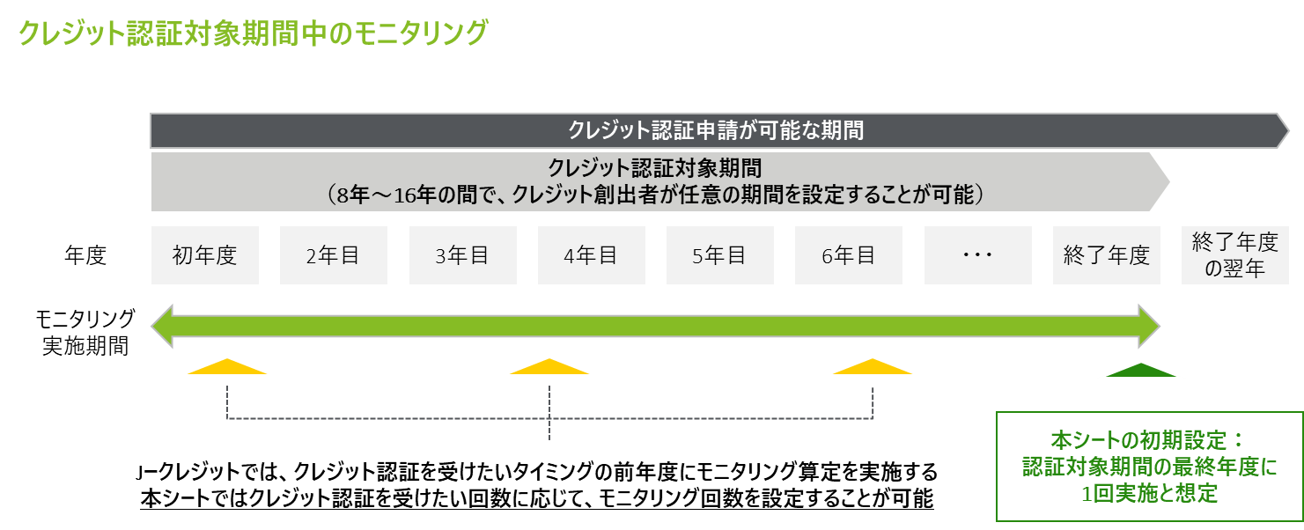

＊クレジットは年度単位で算定することになりますので、ご留意ください。
＊＊認証申請は、認証対象期間終了の１年後までに行う必要があります。

